信用交易
融资融券市场交易数据统计(2024-11-22)

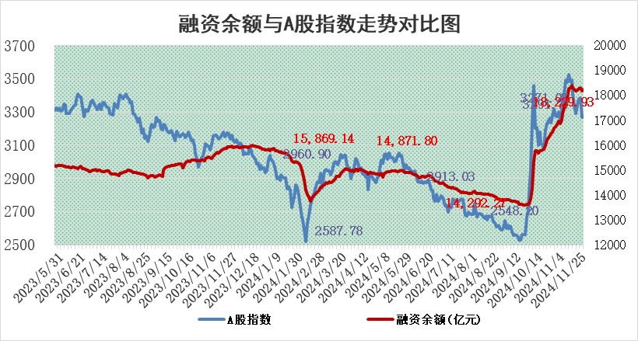
标的证券 | 融资融券余额（亿元） | 融资余额（亿元） | 融券余额（亿元） | 融资买入额（亿元） | 融资融券规模变化（亿元） | 融资余额增幅(‰) | 融券余额增幅(%)
统计数据 | 18,325.17 | 18,183.25 | 104.68 | 1,642.43 | -126.55 | -6.66 | -3.50

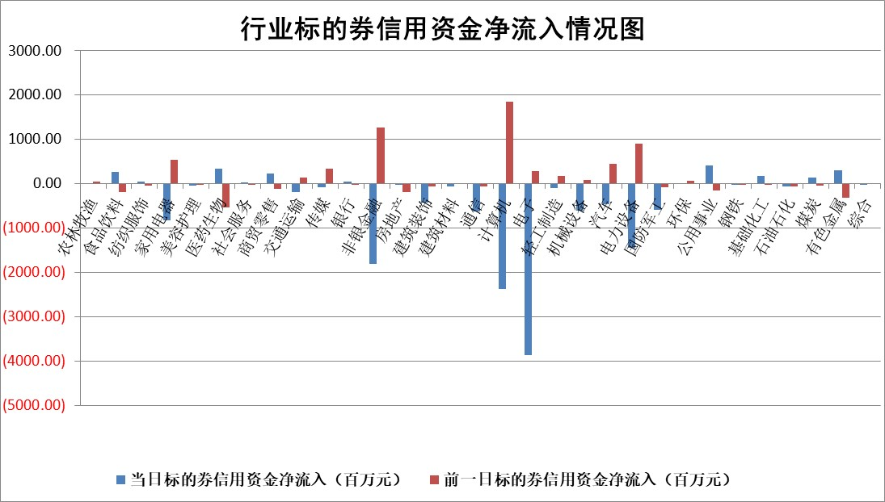

标的基金代码 | 标的基金简称 | 融资余额/市值(%) | 融资余额增幅(%) | 融资买入额/成交金额(%) | （融资余额净增额-融券余额净增额）/市值(‱) | 融券余额降幅(%) | ABS[（融资余额净增额-融券余额净增额）/市值净增额-1](%)
159902 | 华夏中小板ETF | 0.00 | 0.00 | 0.00 | 0.00 | 0.00 | 100.00
159915 | 易方达创业板ETF | 3.47 | -0.88 | 247465.87 | -2.83 | 16.53 | 99.40
159919 | 嘉实沪深300ETF | 0.73 | 1.39 | 5.19 | 1.05 | 5.60 | 100.30
159920 | 华夏恒生ETF | 32.75 | 0.22 | 14.17 | 7.31 | 0.00 | 103.23
159922 | 嘉实中证500ETF | 0.71 | -4.81 | 15.43 | -3.23 | 2.15 | 99.42
159925 | 南方沪深300ETF | 0.59 | 12.88 | 1.37 | 6.72 | 0.00 | 102.09
159928 | 消费ETF | 3.04 | -2.40 | 3.35 | -7.48 | 0.25 | 98.10
159934 | 易方达黄金ETF | 59.17 | 0.18 | 13.92 | 10.88 | 0.00 | 95.88
159939 | 全指信息技术ETF | 1.10 | 4.61 | 29.47 | 5.66 | 46.62 | 100.78
159940 | 全指金融地产ETF | 0.37 | 0.18 | 0.05 | 0.07 | 0.00 | 100.02
159995 | 半导体芯片ETF | 2.81 | 1.03 | 554.99 | 3.21 | 4.49 | 100.79
159997 | 天弘中证电子ETF | 2.26 | 0.97 | 2.53 | 3.51 | 3.83 | 100.97
159998 | 天弘中证计算机主题ETF | 0.68 | -24.50 | 0.06 | -20.98 | 3.45 | 94.47
510050 | 华夏上证50ETF | 3.41 | 0.80 | 237.38 | 3.05 | 15.95 | 100.86
510180 | 华安上证180ETF | 0.60 | -2.54 | 10.99 | -1.50 | 10.11 | 99.47
510880 | 华泰柏瑞红利ETF | 1.09 | -4.33 | 5.06 | -4.91 | 3.51 | 98.16
510900 | 易方达恒生H股ETF | 40.34 | -0.17 | 6.90 | -7.00 | 0.00 | 96.58
511010 | 5年期国债ETF | 3.13 | -12.93 | 0.10 | -46.41 | 0.00 | 2587.17
511380 | 可转债及可交换债券ETF | 1.61 | -13.98 | 7.17 | -26.12 | 0.00 | 77.62
512000 | 全指证券ETF | 7.08 | -0.23 | 19.49 | -0.62 | 5.91 | 99.87
512010 | 沪深300医药卫生ETF | 7.37 | 2.33 | 88.21 | 17.09 | 3.64 | 105.58
512070 | 沪深300非银ETF | 2.64 | -4.61 | 1175.92 | -12.67 | 4.66 | 97.69
512400 | 南方中证申万有色金属ETF | 2.98 | 0.60 | 0.55 | 2.17 | 2.82 | 100.77
512580 | 广发中证环保产业ETF | 0.70 | -4.97 | 0.05 | -3.64 | 0.00 | 98.93
512660 | 国泰中证军工ETF | 3.63 | 2.38 | 20.49 | 8.65 | 2.71 | 102.95
512800 | 华宝中证银行ETF | 9.04 | 0.12 | 1.81 | 0.07 | -4.95 | 100.03
512980 | 广发中证传媒ETF | 1.13 | -3.83 | 158.62 | -3.83 | 4.65 | 97.80
515030 | 华夏中证新能源汽车ETF | 2.46 | -4.06 | 12.17 | -9.57 | 6.69 | 97.82
515050 | 华夏中证5G通信主题ETF | 1.13 | -0.80 | 5.47 | -0.84 | 3.83 | 99.75
515070 | 华夏中证人工智能ETF | 2.83 | -0.27 | 10.13 | -0.76 | 0.00 | 99.76
标的股票比较指标 |  | 融资余额/流通A股市值(%) | 融资余额增幅(%) | 融资买入额/成交金额(%) | （融资余额净增额-融券余额净增额）/流通A股市值(‱) | 融券余额降幅(%) | ABS[（融资余额净增额-融券余额净增额）/流通A股市值净增额-1](%)
前十名标的个股 |  | 海印股份 | 佛塑科技 | 天微电子 | 通宇通讯 | 赛力斯 | 久盛电气
 |  | 广汇汽车 | 超越科技 | 森赫股份 | 国缆检测 | 柳钢股份 | 国缆检测
 |  | 首航高科 | 红星发展 | 柳药集团 | 红星发展 | 振东制药 | 拓普集团
 |  | 超华科技 | 天际股份 | 呈和科技 | 佛塑科技 | 辉隆股份 | 华蓝集团
 |  | 联络互动 | 蔚蓝锂芯 | 杭华股份 | 星源卓镁 | 广西广电 | 英特科技
 |  | 爱康科技 | 兆威机电 | 福达合金 | 宏景科技 | 中远海能 | 恒信东方
 |  | 长江健康 | 工大科雅 | 张裕A | 久盛电气 | 中南股份 | 天益医疗
 |  | 富通信息 | 三维化学 | 超越科技 | 南极电商 | 万邦达 | 科大国创
 |  | 洪涛股份 | 顺钠股份 | 科沃斯 | 有研新材 | 章源钨业 | 德尔未来
 |  | 中银绒业 | 久盛电气 | 百川能源 | 广安爱众 | 九丰能源 | 用友网络
后十名标的个股 |  | 世纪华通 | 四川九洲 | 弘讯科技 | 四川九洲 | 航天动力 | 永茂泰
 |  | 观典防务 | 三一重能 | 光华科技 | 瑞纳智能 | 龙腾光电 | 奥飞娱乐
 |  | 卓朗科技 | 瑞纳智能 | 华海诚科 | 和而泰 | 复旦复华 | 安恒信息
 |  | 凯撒文化 | 赛维时代 | 英唐智控 | 波长光电 | 德美化工 | 景兴纸业
 |  | 惠程科技 | 裕同科技 | 永安行 | 宇邦新材 | 中通客车 | 梅花生物
 |  | 盛屯矿业 | 盛科通信 | 世纪华通 | 臻镭科技 | 昊帆生物 | 美盈森
 |  | 江苏舜天 | 天益医疗 | 观典防务 | 佳电股份 | 渤海化学 | 紫江企业
 |  | 威创股份 | 腾亚精工 | 卓朗科技 | 祥源新材 | 中国电建 | 掌趣科技
 |  | 广电网络 | 常山北明 | 凯撒文化 | 真兰仪表 | 诺禾致源 | 新莱应材
 |  | 东旭光电 | 中储股份 | 惠程科技 | 天键股份 | 鹏欣资源 | 龙头股份
说明：1.以上普通交易数据和信用交易数据皆以交易日收盘后数据为基准；2.上述标的证券总数据只计算标的证券市场总数据，不包括从标的证券中调出去标的证券数据，所以与交易所公布的总值略有不同； 3.上述行业采用申万一级行业分类；4.以上标的基金和标的个股中比较的6个指标值中：前5个（从左至右）为正向指标，值越大排名越靠前；第6个为逆向指标，值越小，排名越靠前；5.第6个指标中ABS[]表示求绝对值，其主要用于考量信用资金相对净流入对股价相对净变化的贡献程度；6.数据来源：wind，交易所。

 |  |  |  | 证券代码 | 新增融资余额 | 融资买入额 | 融资买入增幅前10
 |  | 1 | 西部建设 | 002302 | 80643953 | 177472374 | 41%
 |  | 2 | 天键股份 | 301383 | 27855096 | 56831811 | 39%
 |  | 3 | 井松智能 | 688251 | 7040854 | 13763946 | 27%
 |  | 4 | 国电电力 | 600795 | 116116226 | 151740647 | 23%
 |  | 5 | 华立科技 | 301011 | 9342856 | 31199107 | 23%
 |  | 6 | 捷邦科技 | 301326 | 9066090 | 22350547 | 22%
 |  | 7 | 海利尔 | 603639 | 19864834 | 35520613 | 20%
 |  | 8 | 华研精机 | 301138 | 7597460 | 13339451 | 16%
 |  | 9 | 鹏辉能源 | 300438 | 83773067 | 304558811 | 16%
 |  | 10 | 建科股份 | 301115 | 7106455 | 29879412 | 15%

